Leht1
HEKAMERK OÜ |  |  |  |  | 4.06
LEIVA 4, 12618 TALLINN
TEL. 6776 300 | info@hekamerk.ee

HINNAKIRI VEEBRUAR 2016 |  | MAI 2021

GAASITORUSTIKU PRESSLIITMIKUD
 |  |  | PARTNERI SOODUSTUS: |  | 0%
 | KOOD | MÕÕT |  | HIND | HIND
 |  |  |  | KM-TA | KM-TA

PÕLVED 90° S/V 10001

 | 110001A15 | 15 |  | 2.58
 | 110001A18 | 18 |  | 3.38
 | 110001A22 | 22 |  | 4.47
 | 110001A28 | 28 |  | 9.71

PÕLVED 90° S/S 10002
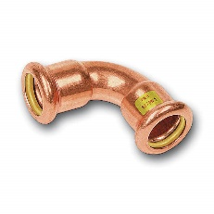
 | 110002A15 | 15 |  | 2.84
 | 110002A18 | 18 |  | 3.51
 | 110002A22 | 22 |  | 4.44
 | 110002A28 | 28 |  | 9.09

PÕLVED 45° S/V 10040

 | 11004015 | 15 |  | 3.18
 | 11004018 | 18 |  | 3.58
 | 11004022 | 22 |  | 4.31

PÕLVED 45° S/S 10041

 | 11004115 | 15 |  | 3.40
 | 11004118 | 18 |  | 3.60
 | 11004122 | 22 |  | 4.25

MUHVID S/S 10270

 | 11027015 | 15 |  | 3.05
 | 11027018 | 18 |  | 3.73
 | 11027022 | 22 |  | 4.37
 | 11027028 | 28 |  | 7.90

ÜLEMINEKUD S/V 10243

 | 1102432215 | 22 x 15 |  | 3.01
 | 1102432218 | 22 x 18 |  | 3.09

OTSELIITED VK 11243
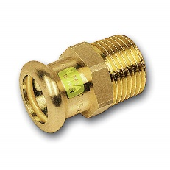
 | 1112431512 | 15 x 1/2" |  | 3.01
 | 1112431812 | 18 x 1/2" |  | 3.96
 | 1112431834 | 18 x 3/4" |  | 4.55
 | 1112432212 | 22 x 1/2" |  | 6.53
 | 1112432234 | 22 x 3/4" |  | 5.95
 | 111243281 | 28 x 1" |  | 9.85

OTSELIITED SK 11270

 | 1112701512 | 15 x 1/2" |  | 3.66
 | 1112701812 | 18 x 1/2" |  | 5.25
 | 1112702212 | 22 x 1/2" |  | 5.98
 | 1112702234 | 22 x 3/4" |  | 6.13
 | 111270221 | 22 x 1" |  | 8.17
 | 111270281 | 28 x 1" |  | 10.82

KOLMIKUD 10130

 | 11013015 | 15 |  | 4.42
 | 11013018 | 18 |  | 5.80
 | 11013022 | 22 |  | 7.41
 | 11013028 | 28 |  | 12.06

ÜLEMINEKUKOLMIKUD 10130

 | 110130221522 | 22 x 15 x 22 |  | 6.47
 | 110130221822 | 22 x 18 x 22 |  | 7.69

